Sheet1
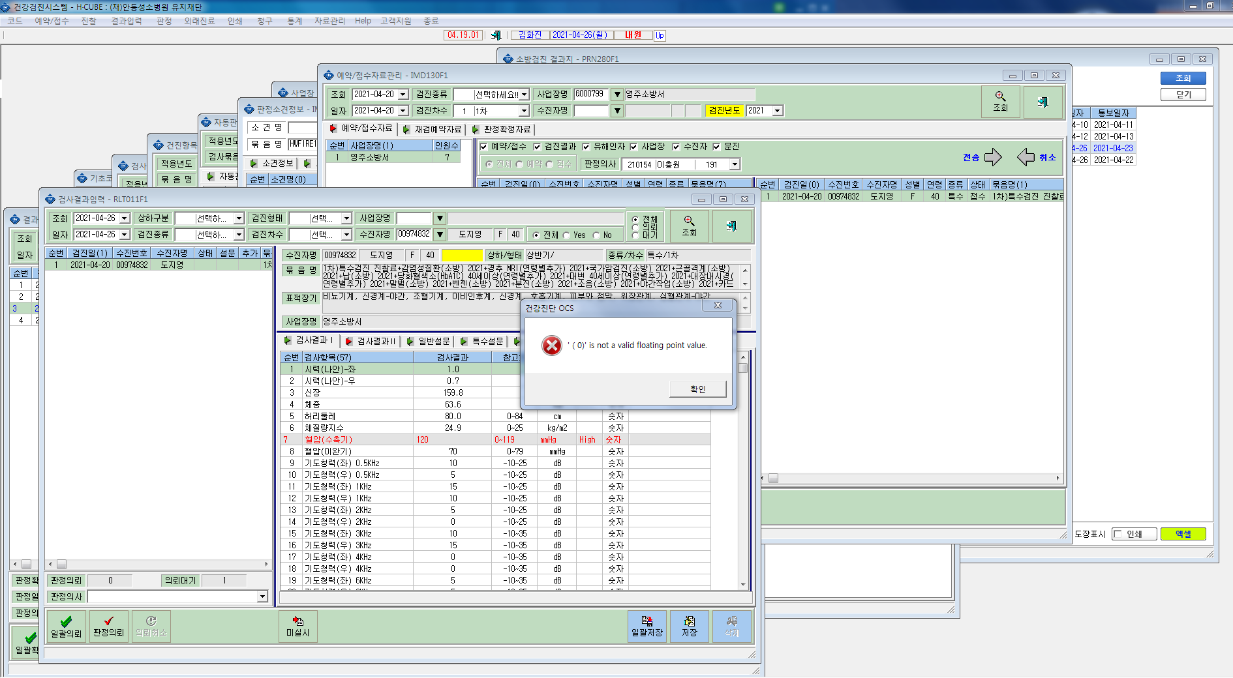
* 검진자 도지영 검진결과 전송후 오류 확인부탁드립니다.

